couvert
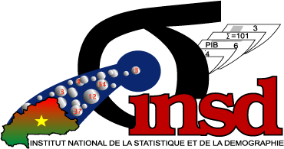
 |  | MINISTERE DE L'ECONOMIE, DES FINANCES |  |  |  |  |  |  | BURKINA FASO
 |  | ET DU DEVELOPPEMENT |  |  |  |  |  |  | Unité-Progrès-Justice
 |  |  | ----------
 |  | SECRETARIAT GENERAL
 |  |  | ----------
 |  | INSTITUT NATIONAL DE LA STATISTIQUE
 |  | ET DE LA DEMOGRAPHIE



 |  |  |  |  |  | IDENTIFIANT DU MARCHE
 |  |  |  |  |  | STRATE | MARCHE

 |  |  |  |  |  |  |  |  |  | LA BANQUE MONDIALE

ENQUÊTE SUR LES UNITES NON STANDARDS 2017/2018
AVEC L'APPUI DE LA COMMISSION DE L'UEMOA ET DE LA BANQUE MONDIALE
 |  |  |  |  | QUESTIONNAIRE PRIX

Coordonnées GPS du marché |  |  |  |  |  |  |  | Sous quel format l'interview a-t-il ete effectué?

 |  |  |  |  |  |  |  | 1. PAPI
Latitude |  |  |  | N |  |  |  | 2. CAPI

Longitude |  |  |  | W

 | Nom du Marché:

 | Adresse (localisation) du marché:

CONFIDENTIEL : Extrait de la loi n°12-2007/AN du 31 mai 2007 portant organisation et réglementation des activités statistiques. Article 08: Les données individuelles d'ordre économique et financier recueillies par les services ou organismes mentionnés à l'alinéa précédent ne peuvent en aucun cas être utilisées à des fins de contrôle fiscal, économique ou social, ni à des fins de recherche de la part des autorités administratives, politiques, militaires, policières ou judiciaires. Article 13: Les personnes physiques et morales soumises à des opérations d'enquêtes et de recensements statistiques organisés conformément aux dispositions de la présente loi, sont tenues sont tenues de répondre avec exactitude dans les délais impartis, aux questionnaires relatifs à ces opérations.

